상품제안서
포유렐라 대형 LED 광선검 장우산 | 상품코드: S41485

 |  |  |  |  |  |  | 02-713-8555 | www.synergygift.co.kr
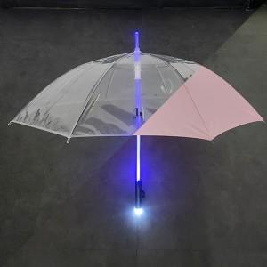 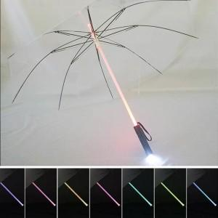 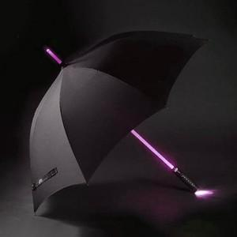

【상세/제작정보】 | <p><span style="font-size: 14pt;">※ 100개 미만 수량 인쇄불가 상품입니다.</span></p>

【인쇄/포장옵션】 | 원단실크1도 / OPP(비닐)

【공급단가】 | 수량 | 100~ | 300~ | 500~ | 1,000~ | 3,000~
*VAT별도 | 단가 | 12,160원 | 11,870원 | 11,400원 | 11,110원 | 10,920원

【상품 URL】 | https://www.synergygift.co.kr:443/src/goods_detail.php?gdno=41485

